Check_List
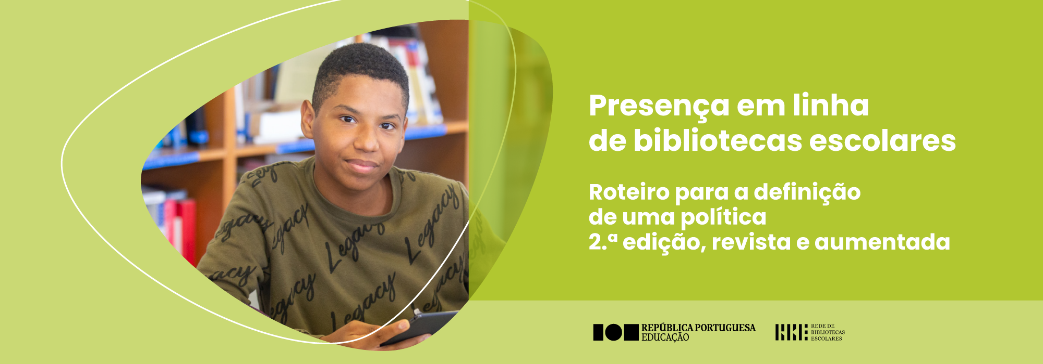

ANEXO II - Instrumento de análise da presença em linha

Indicadores de análise | Lista de verificação |  | Sim | Não

Hiperligação para o canal:

Áreas e conteúdos | Apresentação | A escola/o AE está claramente identificado/a (Identificação, localização, contactos…)?
 |  | É utilizado o logótipo da biblioteca (se aplicável)?
 |  | É indicado o horário de funcionamento da(s) biblioteca(s) e dos respetivos serviços?
 |  | Existe um texto de apresentação da(s) biblioteca(s)?
 |  | Existe ligação a todos os canais digitais da biblioteca (se aplicável)?
 |  | Existe ligação ao sítio da escola/ do AE?
 |  | Existe ligação à Rede Concelhia (se aplicável)?
 | Documentação estruturante | Existe uma secção com documentos estruturantes da biblioteca?
 |  | Os documentos disponibilizados estão atualizados?
 | Serviço de referência | Estão claramente identificadas as modalidades de apoio asseguradas pela biblioteca (ex.: presencial/ a distância; destinatários; finalidades)?
 |  | Disponibilizam-se os horários dos serviços e as ferramentas de atendimento a diferentes públicos (chat, formulário de contacto, chatbots, correio eletrónico, …).
 |  | Disponibilizam-se recursos que apoiam a pesquisa, nomeadamente na recuperação de informação e na utilização do catálogo em linha?
 |  | As FAQ (Frequently Asked Questions) estão atualizadas?
 | Serviço documental/ curadoria de conteúdos | Os repositórios de materiais próprios são atualizados com regularidade?
 |  | Disponibilizam-se materiais de apoio à aprendizagem/ a atividades/ a projetos de leitura, de literacia mediática e de informação?
 |  | Divulgam-se trabalhos produzidos pelos alunos e/ou por outros elementos da comunidade escolar?
 |  | Disponibiliza-se ligação a Recursos Educativos Abertos (REA) atualizados e adequados às orientações curriculares, ao contexto e ao público-alvo da escola/do agrupamento?
 | Atividades | Apresentam-se propostas de atividades, da responsabilidade da biblioteca ou a implementar em articulação com parceiros internos e/ou externos.
 |  | Disponibilizam-se percursos de aprendizagem.
 |  | Facultam-se materiais de apoio à implementação de atividades: Guiões de leitura/ Fichas de trabalho/ Testes de verificação de leitura, …
 | Projetos | São divulgados os projetos em que a biblioteca está envolvida?
 |  | Apresentam-se as linhas orientadoras dos projetos próprios da biblioteca (objetivos, ações, recursos/ produtos associados, atividades incluídas nesses projetos…)
 | Divulgação/ Difusão | Disponibiliza-se a agenda de atividades.
 |  | Divulgam-se notícias sobre o trabalho desenvolvido.
 |  | Divulgam-se trabalhos de alunos em diferentes formatos.
 |  | Divulgam-se ações no âmbito do serviço cultural, de forma organizada, de acordo com o público-alvo a que se destinam.

Layout e Grafismo | O design é esteticamente agradável: simples, familiar, intuitivo, limpo e acessível?
 | Em cada publicação, há um equilíbrio entre o texto e as imagens?

Atualização | É indicada a data de publicação dos conteúdos?
 | Os conteúdos são atualizados com regularidade?

Propriedade Intelectual | Os conteúdos (textuais, icónicos e multimodais) respeitam os direitos de autor e conexos?
 | São usadas imagens de produção própria, compradas ou provenientes de repositórios de acesso aberto?
 | É utilizada uma licença Creative Commons?

Qualidade da informação | Os conteúdos são apresentados numa linguagem precisa, cuidada e correta?
 | Os conteúdos são relevantes e adequados?
 | É assegurado o uso de fontes credíveis, validadas do ponto de vista da autoridade e da atualidade, quer nos conteúdos próprios quer nos conteúdos partilhados?

Acessibilidade | As opções gráficas (cores, contraste, fonte e tamanho de letra) asseguram uma boa legibilidade?
 | Disponibilizam-se alternativas de texto para os conteúdos não textuais?
 | A plataforma é também acessível, com qualidade, em dispositivos móveis?

Usabilidade | A página tem um tempo de carregamento adequado?
 | A estrutura é clara?
 | É disponibilizado o mapa do sítio?
 | A navegação é simples?
 | É disponibilizada uma ferramenta de pesquisa interna?
 | O aspeto global da interface é agradável?
 | Os ícones utilizados representam claramente as suas ações?

Proteção de dados | Respeita-se a Política de Privacidade da Escola/ do AE em todos os conteúdos/ todas as interações?

Gestão | É usada a conta institucional da biblioteca?

